E-R 図
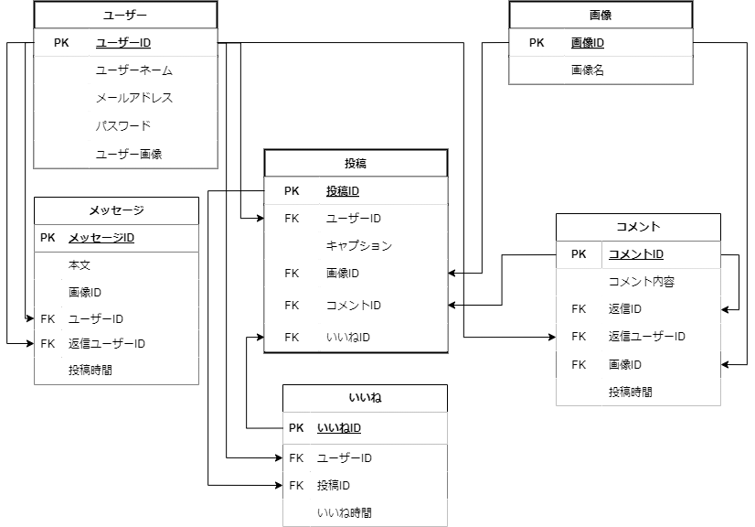
エンティティ一覧・E-R図

エンティティ一覧
No. | エンティティ名 | 定義 | 定義にはテーブルに保存される情報の内容を書く
1 | ユーザー | ユーザーの個人情報 | 例
2 | 投稿 | 投稿したデータについての情報
3 | 画像 | 投稿した画像に対する情報
4 | いいね | いいね機能に関する情報
5 | コメント | コメント機能に関する情報
6 | メッセージ | DM機能に関する情報

E-R図

 |  |  | E-R図はツールなどで別に作成したものを貼り付けて良い

